상품제안서
[란체티] 파스텔 세면타올 2매 110g | 상품코드: F03278

 |  |  |  |  |  |  | 02-412-0044 | www.easy1.co.kr
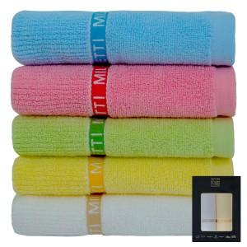

【상세/제작정보】 | 자수인쇄는 문의 먼저 바랍니다.

【인쇄/포장옵션】 | 실크, 자수 / 포장지포장

【공급단가】 | 수량 | 100~ | 300~ | 500~ | 1,000~ | 3,000~
*VAT별도 | 단가 | 7,560원 | 7,290원 | 7,020원 | 6,750원 | 6,480원

【상품 URL】 | https://dev.easy1.co.kr:443/src/goods_detail.php?gdno=3278

